navi
背景色を変更
Thay đổi màu nền

１．表示位置を変更 Thay đổi vị trí hiển thị
２．「求人」のアイコンを変更 Thay đổi biểu tượng của 「求人」
３．「コミュニティ Community」を「ともだち Friends」に変更
Thay đổi Community thành Friends

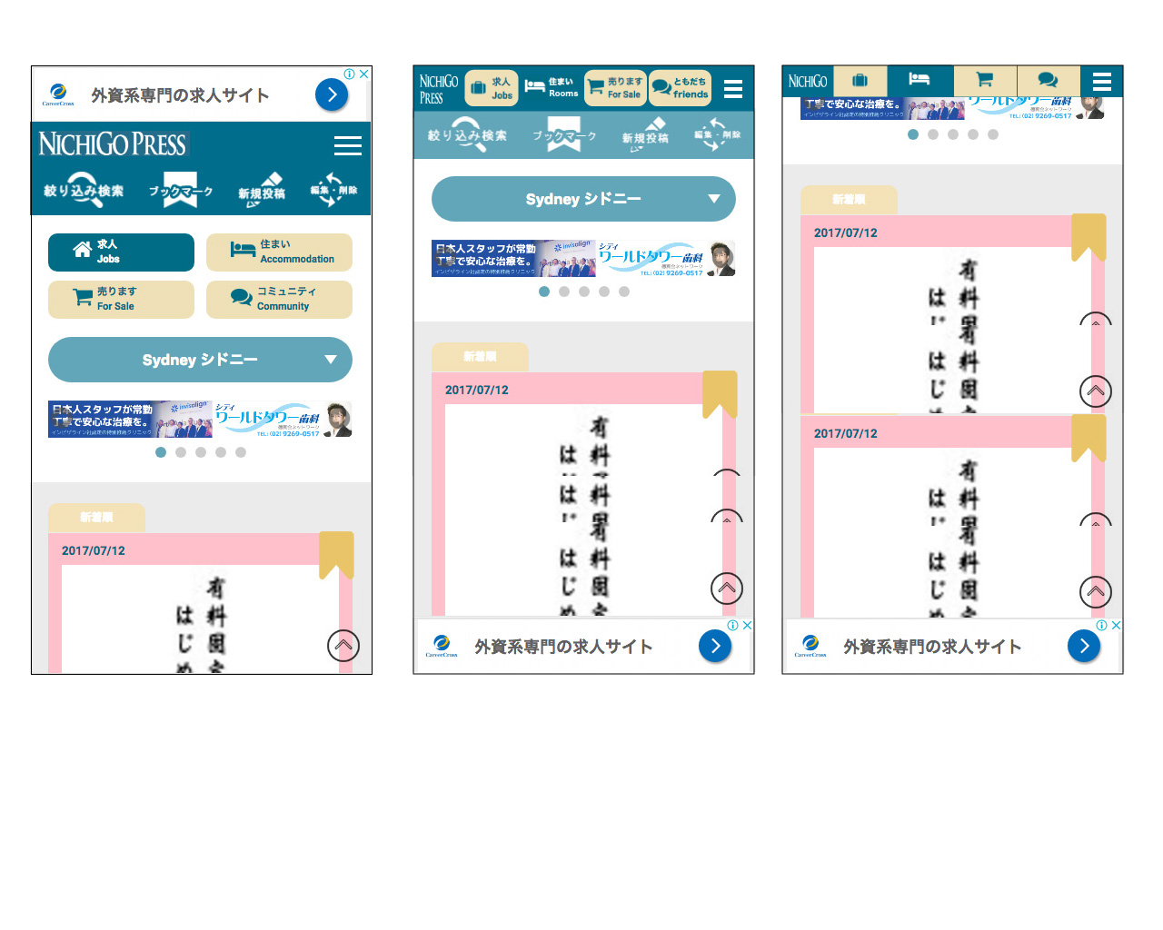

１．スクロールした場合、トップナビの表示を変更
Trường hợp sau khi di chuyển, thay đổi hiển thị của Top Navigation

１．表示位置を変更 Thay đổi vị trí hiển thị
２．スクロールしても最下部に常に表示する（表示位置の固定）
Mặc dù các cuộn luôn được thể hiện ở phía dưới(giữ nguyên vị trí hiển thị )

